Sheet1
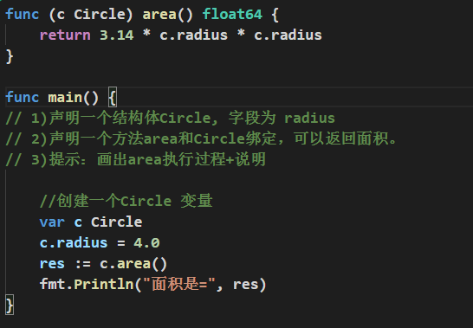
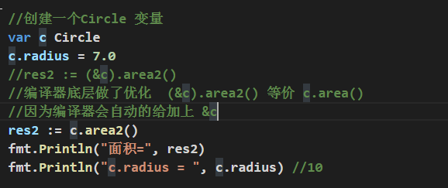
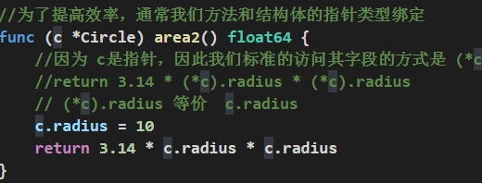
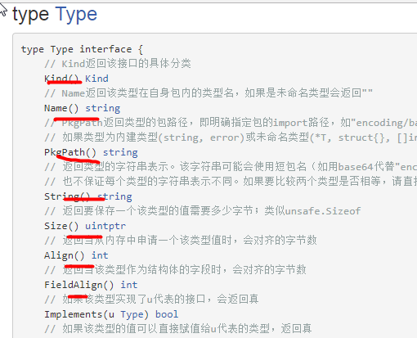
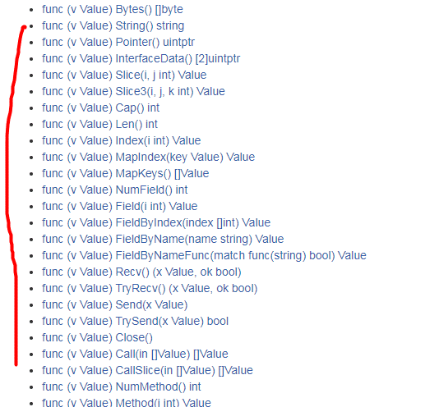
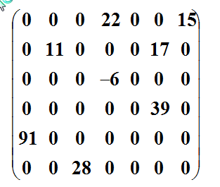
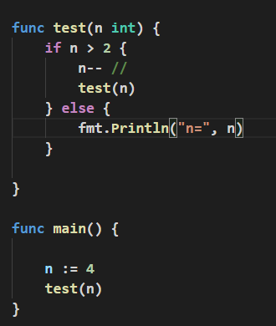
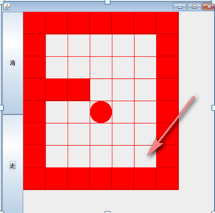
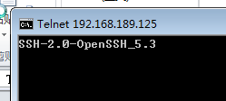
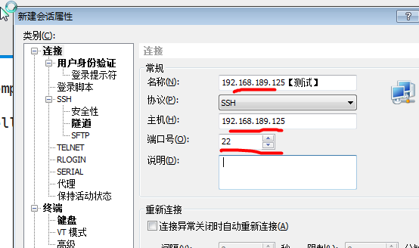
如何快速深入的学习一个新技术或者是一个知识点

我们有一个需求
1. 项目开发时，我们需要解决某个问题 【页面布局刷新问题】
2. 跳槽，学习新技术
先看看使用现有的技术能否解决这个问题
可以解决
(1) 使用传统的方法 iframe
发现使用传统的方法可以解决，但是不够好
(2) 使用新技术-》ajax
学习一下新技术或者知识点的
(1)原理
(2)基本语法

讨论这个新技术或者知识点的细节
（1）怎么使用更规范
（2）使用陷阱
(3) 需要使用时，注意什么...
体现一个程序员水平
快速入门案例
1. 简单
2. 了解新技术或者知识点的基本使用
这里不需要涉及技术细节

1. 要秘书记下他说的内容
2. 把说的内容打印出来
3. 把内容传真给xx公司

秘书
老板

编写程序去指挥电脑 ,编写源代码 main.go
func main() {
fmt.Println("指令2")
fmt.Println("指令2")
fmt.Println("指令3")
}
程序员将main.go源码进行编译出来，得到一个可执行文件（二进制文件） main.exe

程序员
电脑
windows
linux
mac

windows
VSCode-darwin-stable.zip
Linux(ubuntu)
Linux SDK
分不同版本
。。。

mac
Mac SDK

main.go c/ d/ f
fun main(){
fmt.Println("hello..")
}
暴风音影
需要编译成可执行文件。。
就是需要SDK提供的工具和API
go run ...

go程序的目录结构
d:/goproject
|
_

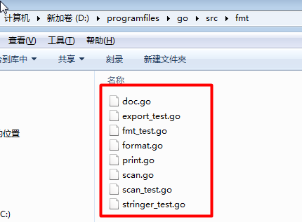
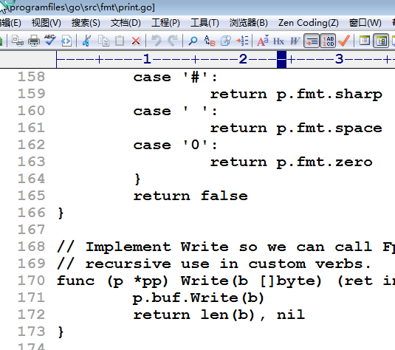
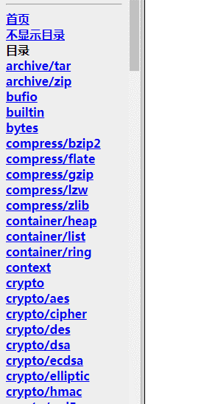
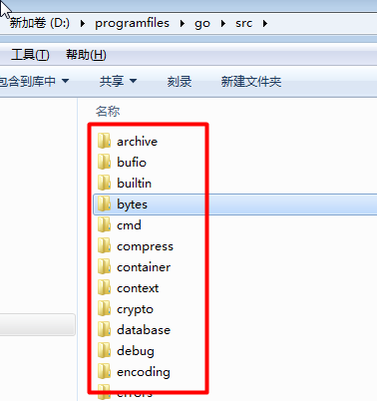

Golang中，调用一个函数的方式：
import 包
使用包的函数
包名.函数名 //细节后面还会讲解

fmt

内存

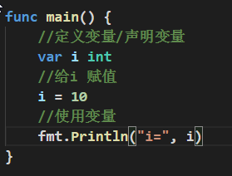
加载
i
40

utf-8（使用最多）
字符 码值
中 20013
国 22269
你
好
ASCII表
字符 码值
a 97
0 48
...

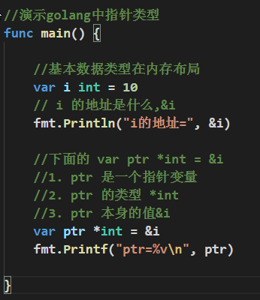

内存

0xc04204e080

i
10

0xc04206c020
0xc04204e080
ptr

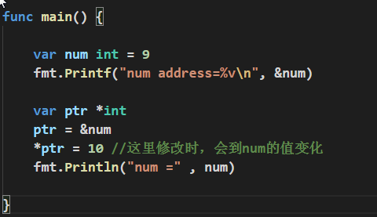

0xc042010098

num
10

ptr
0xc042010098

内存

栈区
值类型数据，通常是在栈区
堆区
引用类型，通常在堆区分配空间

2&3
2 的补码 0000 0010
3 的补码 0000 0011
2&3 0000 0010 => 2
2|3=?
2 的补码 0000 0010
3 的补码 0000 0011
2|3 0000 0011 => 3
2^3
2 的补码 0000 0010
3 的补码 0000 0011
2^3 0000 0001 =>1
-2^2
-2 的原码 1000 0010 =》反码 1111 1101 => 补码 1111 1110
1111 1110
2 的补码 0000 0010
-2^2 1111 1100 （补码） ===》 原码
1111 1100 =》 反码 1111 1011 =》 原码 1000 0100 ==》 -4

单分支的流程图

条件表达式
age >18

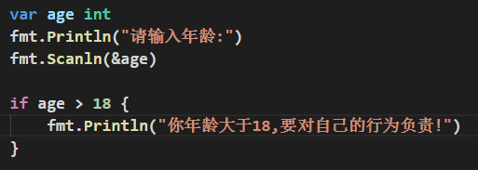

True
False

if语句的代码块(完成某个功能)

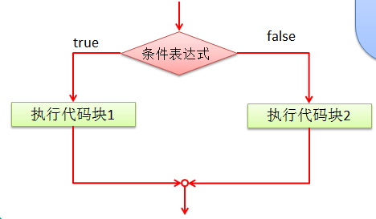

对双分支的总结
1. 从上图看 条件表达式就是 age >18
2. 执行代码块1 ===> fmt.Println("你的年龄大于18") ..
3. 执行代码块2 ===> fmt.Println("你的年龄不大....") .
4. 强调一下 双分支只会执行其中的一个分支。

表达式

是否等于表达式1 等等
是否等于表达式3 等等
FALSE
FALSE
是否等于表达式n 等等

True
True
True

语句块n
语句块n
default语句块
语句块1
语句块2

switch结束

继续执行其他的代码..

内存
i [ 11 ]
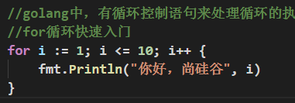

终端
你好，尚硅谷 1
你好，尚硅谷 2
你好，尚硅谷 3
你好，尚硅谷 4
...
你好，尚硅谷 9
你好，尚硅谷 10

str = "abc~ok"
[a |b |c |~ |0 |k ]
0 1 2 3 4 5
str[2] ==> c

内存
i = 4
j = 4
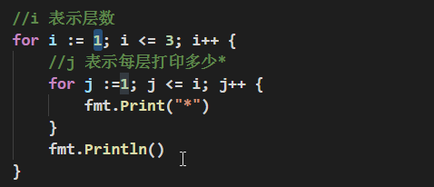

终端:控制台
*
**
***

for循环+continue的流程控制图
循环变量初始化

当执行到continue时，
就不再执行下面的代码，而是直接到循环迭代
进行下一次的循环判断。。

循环条件

True
False
循环变量迭代
循环操作1
if 条件 { continue }
循环操作2

for循环结束

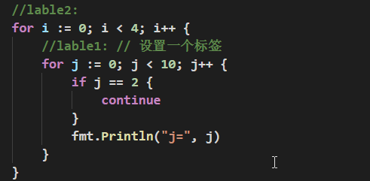
内存
i = 1
j = 3

终端
j = 0
j = 1
j = 3
j = 4..
j = 9
输出四次上面的结果，但是每次都没有 j = 2
j = 0
j = 1
j = 3
j = 4..
j = 9
j = 0
j = 1
j = 3
j = 4..
j = 9
j = 0
j = 1
j = 3
j = 4..
j = 9

main.go 在main包
//引入 utils.go 的 cal 函数
//引入 db.go 的 addData函数
import "utils包路径"
func main(){
//调用了cal 函数。。
// 调用 addData函数
utils.SayHello()
}
将utils.go 放在utils包
utils.go // 专门用于定义常用函数，让其它文件来调用
func cal()......
fun SayHello()...
将db.go放在db包
db.go // 专门定义对数据库操作函数
addData() 函数
getConnect() 函数
fun cal() ...

Golang中，函数调用的机制的底层分析

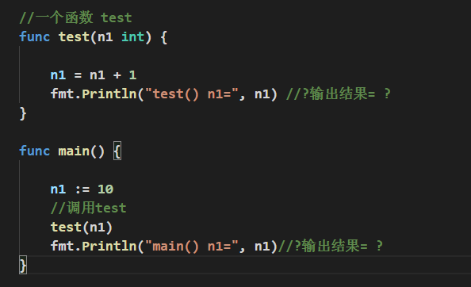
栈区（基本数据类型一般说分配到栈区， 编译器存在一个逃逸分析）
堆区（引用数据类型一般说分配到堆区， 编译器存在一个逃逸分析）

test 栈区
n1 [ 11 ]

main 栈区
n1 [ 10 ]
代码区（代码存放到这）

终端输出界面
test() n1 = 11
main() n1 = 10

栈区
test2 栈
n = [2]
if n >2 { }
else {fmt..}

内存
test2 栈
n = [3]
if n >2 { n-- test2 (2) }
else {fmt.....}

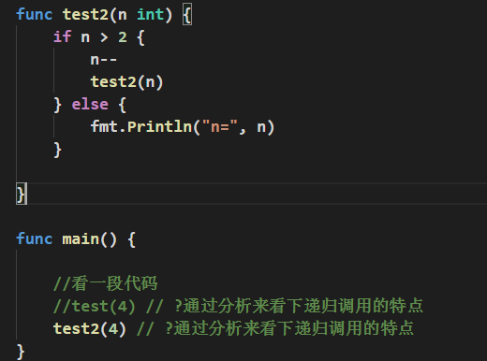

test2栈
n = [3]
if n > 2 { n -- ; test2(3)
} else {fmt.....}

main 栈
test2(4)

终端输出
n = 2

内存
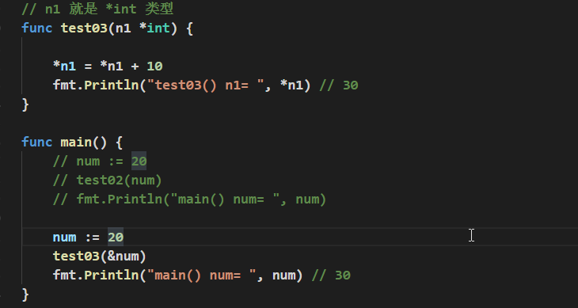

test03栈
0xc042004030
n1 ----> [ 0xc042010098 ]
fm......

main栈
0xc042010098
num [ 30 ]

终端
test03() n1 = 30
main() num = 30

内存图

0xc04204c080

100
num1
0xc0420100e0
0xc042004030
100
num2
0xc0420100e0

内存

0xc04204a0a0
0xc04204a0b0
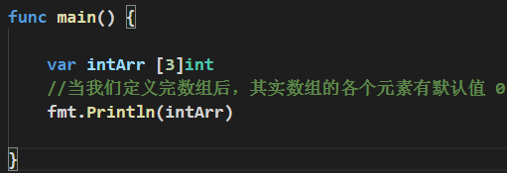
intArr
10 | 20 | 30

intArr[0]
0xc04204a0a8
intArr[2]

intArr[1]

1. 数组的地址可以通过数组名来获取 &intArr
2. 数组的第一个元素的地址，就是数组的首地址

内存

test01栈
88 | 22 | 33
arr

main栈

11 | 22 | 33
arr

内存

0xc042004030
test02
arr
0xc04205e060

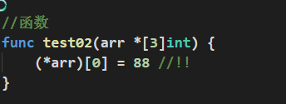
main栈
0xc04205e060

arr
88 | 22 | 33

切片在内存的布局示意图

0x.........
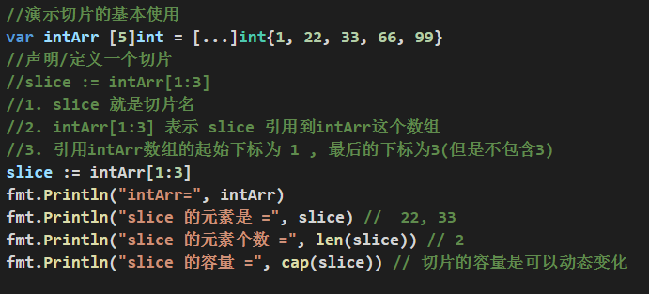
0xc042060038 | 2 |4
slice := intArr[1:3]
ptr
len
cap

0xc042060038
1 | 22 |34 |66 |99
intArr

总结:
从上面可以看到
1. slice的确是一个引用类型
2. slice 从底层来说，其实就是一个数据结构(struct结构体)
type slice struct {
ptr *[2]int
len int
cap int
}

0x.........
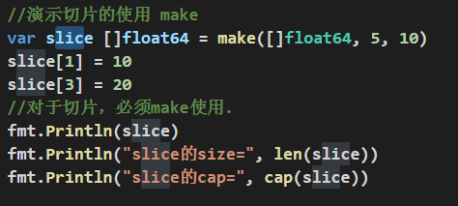
slice
0xc042060038 | 5 |10
cap
ptr
len

0xc042060038

0 | 10 |0 |20 |0

内存 【分析append底层原来】

slice3
0xc042060038 | 3 |3

100 | 200 | 300 | 400 | 500 |600

100 | 200 |300

垃圾，就会被回收

冒泡的算法（规则）
arr = 【24,69,80,57,13】 ， 让前面的数和后面的数进行比较，如果前面的数大，则交换。
第一轮的排序【外层】
第1次比较：【24,69,80,57,13】
第2次比较: 【24,69,80,57,13】
第3次比较： 【24,69,57,80,13】
第4次比较： 【24,69,57,13,80】
第二轮的排序【外层】
第1次比较：【24,69,57,13,80】
第2次比较：【24,57,69,13,80】
第3次比较： 【24,57,13,69,80】
第三轮的排序【外层】
第1次比较： 【24,57,13,69,80】
第2次比较： 【24,13,57,69,80】
第四轮的排序【外层】
第1次比较：【13,24,57,69,80】

代码
1. 先完成能够将最大的数，放到一个最后。
2. 把第二大的数放在倒数第二个位置。
。。。
规律
==》多重循环。

我们总结一把冒泡排序的规则
1. 一共会经过 arr.length-1次的轮数比较，每一轮将会确定一个数的位置。
2. 每一轮的比较次数再逐渐的减少。【4,3,2,1】
3. 当发现前面的一个数比后面的一个数大的时候，就进行了交换。

leftIndex
rightndex

arr = [ 1,8, 10, 89, 1000, 1234] 8
二分查找的思路: 比如我们要查找的数是 findVal
1. arr是一个有序数组，并且是从小到大排序
2. 先找到 中间的下标 middle = (leftIndex + rightIndex) / 2, 然后让 中间下标的值和findVal进行比较
2.1 如果 arr[middle] > findVal , 就应该向 leftIndex ---- (middle - 1)
2.2 如果 arr[middle] < findVal , 就应该向 middel+1---- rightIndex
2.3 如果 arr[middle] == findVal ， 就找到
2.4 上面的2.1 2.2 2.3 的逻辑会递归执行
3. 想一下，怎么样的情况下，就说明找不到[分析出退出递归的条件!!]
if leftIndex > rightIndex {
// 找不到..
return ..
}
思路 -------》 代码...

二维数组在内存的布局

内存:

arr2
0xc04200a270 | 0xc04200a288

0xc04200a270
0 | 0 | 0
0xc04200a288

0 | 10 | 0

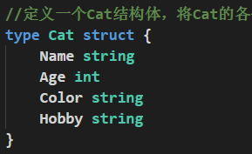
结构体变量在内存的布局

内存
0xc0420340c0

cat1
_小白______
3
__________
"白色"
__________
"吃鱼"
__________
0x111
__________
nil
Name

Age

Color
Hobby

内存

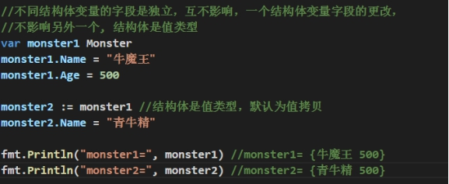

牛魔王
__________
500
青牛精
__________
500
monster1
monster2

0xc0420023e0

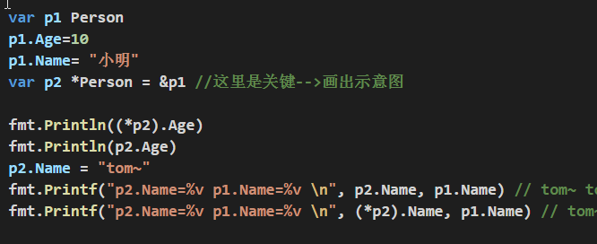
p1
tom~
____________
10
Name
Age

0xc042004028

p2
0xc0420023e0

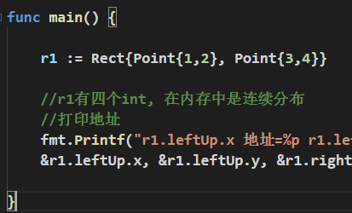

r1
1 | 2 | 3 | 4

